事前作業
Excelファイル作成マクロ使用手順書(Excel①工程)

【事前準備】

①Cドライブの中に、「MyTIM」フォルダを作成する。


2.Excelファイル作成マクロ、原本フォルダをダウンロードし、Cドライブの「MyTIM」フォルダの中に入れる。



3.「Excelファイル作成マクロ・・.xlsm」ファイルを選択し、右クリックして「プロパティ」を選択する。

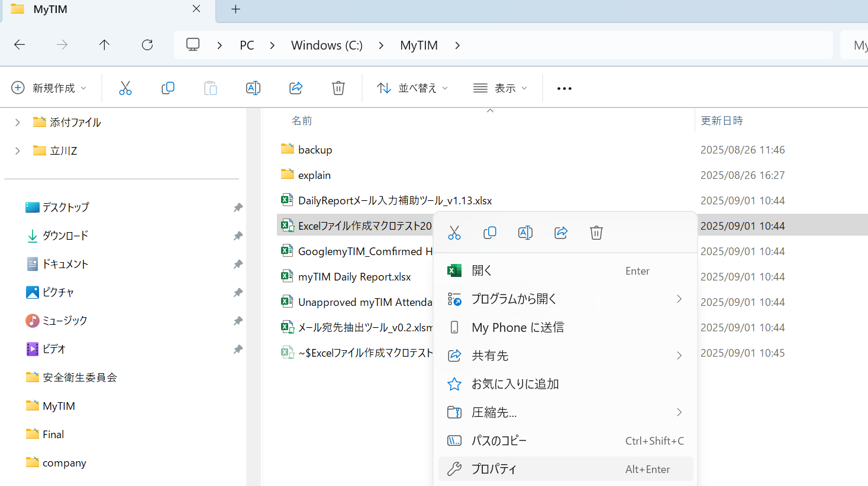
①Excelファイル作成マクロ・・ファイルを「右クリック」する。

②「プロパティ」を「左クリック」する。

4.「全般」タブのセキュリティにある「許可する」のチェックボックスにチェックを入れ、「適用」ボタンを押下する。

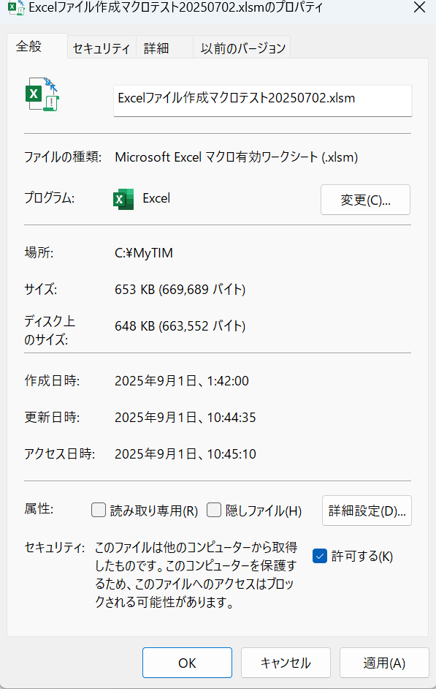

①「許可する」のチェックボックスにチェックを入れる。

②「適用」ボタンを押下する。

Excel①工程マクロ
Excel①工程マクロシート

作業者

2.Excel①工程マクロボタン
Excel①工程マクロ実行

Excel①工程マクロ使用手順書
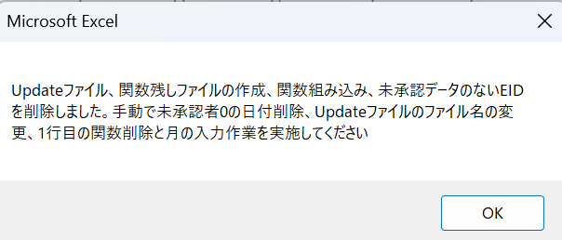
Excelファイル作成マクロ使用手順書(Excel①工程)

【マクロの使い方】

1.Excelファイル作成マクロ_Ver1.0を開き、「Excel①工程マクロ」シートに移動します。

2.「Updateファイル、関数残しファイル作成マクロボタン」を押下してください。

3.以下のポップアップメッセージが表示されたら、作業完了なので、「OK」ボタンを押下してください。

Excel①手動作業手順書
Excelファイル作成手動作業手順書(Excel①工程)

1 | 休日出勤対応（休日出勤がない場合はスキップ）
 | 基本的に土日祝日は営業日ではないため、myTIM Attendanceデータに含まれていない。
 | ただし、例外として休日出勤した社員がいる場合に表示される。(Update版、関数残し版両方実施)
①
祝日
祝日
祝日
例外

 | 本来①部分の関数から算出された数字で列の削除の判断を行うが、土日祝は目視でチェックを行う
 | 土日祝日の列の日付毎の承認数と未承認数を目視で数え、メモに控える
 | ＊土日祝日は関数が機能しない場合がある＆人数が変動する為必ず行う
 | 以降、承認数と未承認数を足した数→Target HC
 | 承認数→Confirmed HCとする
 | ※Target HCとConfirmed HCの情報は、myTIM Daily Report編集時に必要となる。
未承認
承認済

→ | myTIM Attendanceデータ該当日のTarget HCとConfirmed HCが同数の場合(全員承認されている場合)
 | Excel②工程\担当者/ピアレビュー者フォルダ内のmyTIM Daily ReportのReportシートを開き該当の日付のTarget HCとmyTIM AttendanceデータのTarget HCの差異を確認する。

まとめ
・土日祝は全部目視で確認する
→未承認者が居る場合
→→削除しない
未承認者が居ない場合（全員承認されてる場合）
→Daily ReportのTarget HCと比較する
→→数が同じ
→→→列を削除
→→数が違う
→→→エスカレ

 | →未承認者がおらず、各ファイルの値に差異がない場合(正常)
 | アップデート版の該当日の列を削除する

 | →差異がある場合(異常)
 | エスカレを行いmyTIM Daily ReportのTarget HCを確認してもらう
 | (ファイル格納連絡をしてくれた方にメンションする)

→ | myTIM Attendanceデータ該当日のTarget HCとConfirmed HCが同数ではない場合
 | Confirmed HCをmyTIM Daily Report ReportシートのConfirmed HCに上書きする

2 | 承認済の列削除対応
 | アップデート版、関数残し版の1行目を確認し、「0」が表示されている列を削除する(平日のみ)

3 | mm入力対応
 | アップデート版の1行目にある関数を削除し、1行目にデータに該当する月を入力する。
 | 下図の場合であれば4月5日から5月6日までのデータなので
 | 5日(金)の上のセルに4月、1日(水)の上のセルに5月と入力する。

 | アップデート版を上書き保存し閉じる

4 | ファイル名変更対応
 | 両ファイル(Update版、関数残し版)の末尾の日付を、ファイルに含まれる日付に変更する。
 | (3で日付の列を削除しているため、ファイル名とデータに差異が発生する場合があるためここで修正する)
 | 下図の場合だと4月5日から5月6日のデータが入っているので20240405_20240506になる

Excel②工程マクロ
Excel②工程マクロシート

作業者

2.作業用myTIM Reportファイルの作成、UpdatedファイルのAttandanceデータシートのコピー

Attandanceデータシートのコピー

Excel②工程マクロ使用手順書
Excelファイル作成マクロ使用手順書(Excel②工程)

【マクロの使い方】

1.myTIM Reportファイルの原本、GooglemyTIM_Comfirmed HC算出ツールをCドライブの「MyTIM」フォルダの中に入れてください。

2.Excelファイル作成マクロ_Ver1.0を開き、「Excel②工程マクロ」シートに移動します。

3.「作業用myTIM Reportファイルの作成、UpdatedファイルのAttandanceデータシートのコピー」を押下してください。

4.以下のポップアップメッセージが表示されたら、作業完了なので、「OK」ボタンを押下してください。

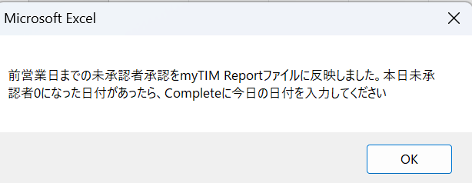

注1) 算出ツールで作業日を含め、未来日まで算出ツールの承認者数が出力されますが、作業用MyTIM Reportファイルには反映されないので、無視しでください。
(作業者は算出ツールを開き、「出力」シートの中身を確認する必要はございません)

Appendix

例) 10月28日の承認者算出ツールの「出力」シート結果
10月28日から10月31日(10月最終日)の承認者数は無視してください。

注2) FB反映時に、Update版、関数残し版のファイルを修正した場合、再度、Excel②工程のマクロの実行をお願いします。

Excel②工程手動作業手順書
Excelファイル作成手動作業手順書(Excel②工程)

1 | TargetHCとConfirmed HCに入力されている値が同数で、Completedに何も入力されていない場合は、作業当日の日付をCompletedに入力する。

 |  | ①土日に出勤者がいない場合
 |  |  | →週の第2営業日目に土日の日付に対応する「Target HC」と「Comfirmed HC」のセルに「0」を入力し、Completedに作業日を入力する。

 |  | ②祝日に出勤者がいない場合
 |  |  | →祝日の2営業日後に祝日の日付に対応する「Target HC」と「Comfirmed HC」のセルに「0」を入力し、Completedに作業日を入力する。

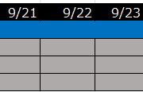
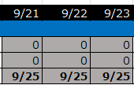

2 | ファイルを上書き保存する。

